첫 화면
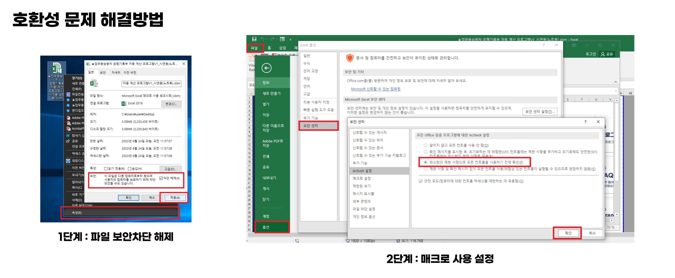
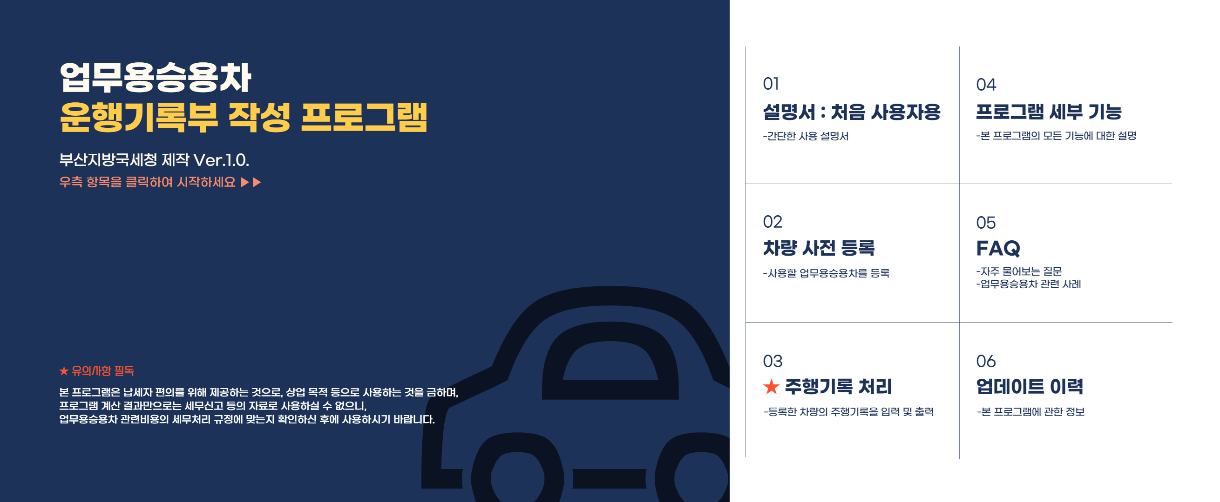

01 설명서


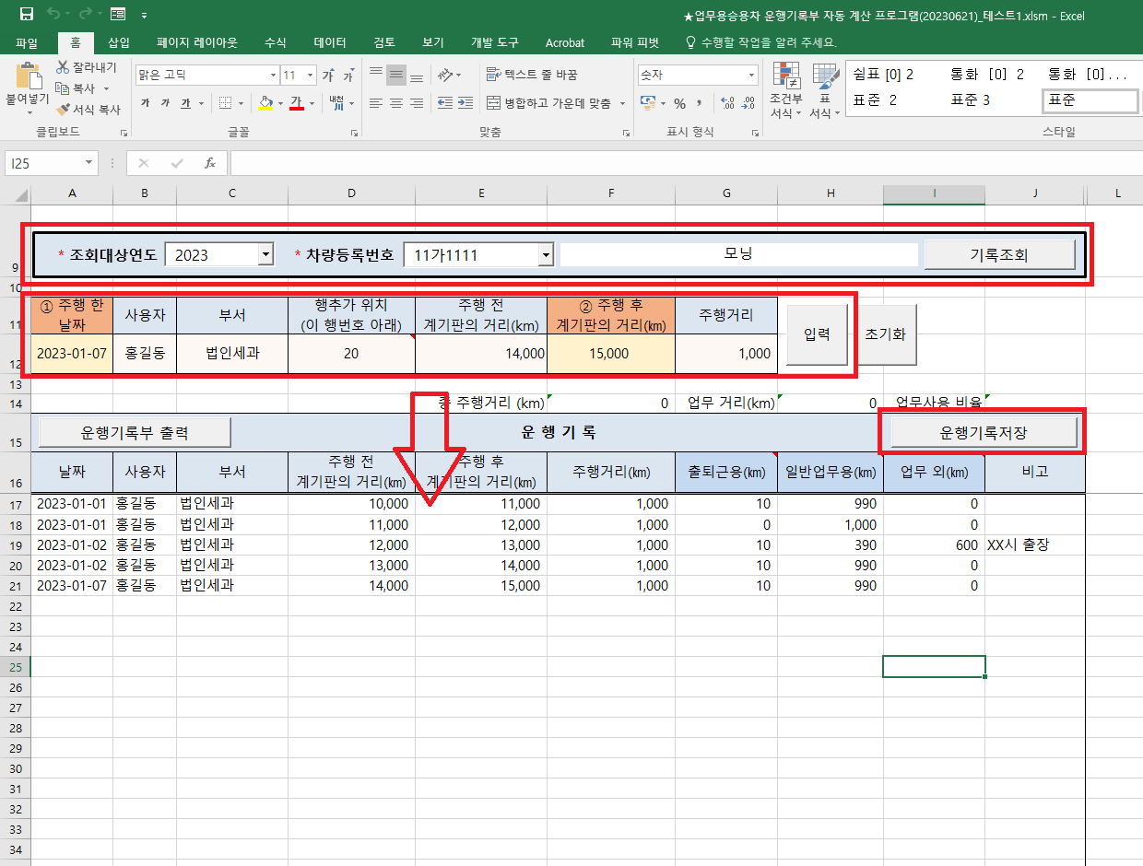
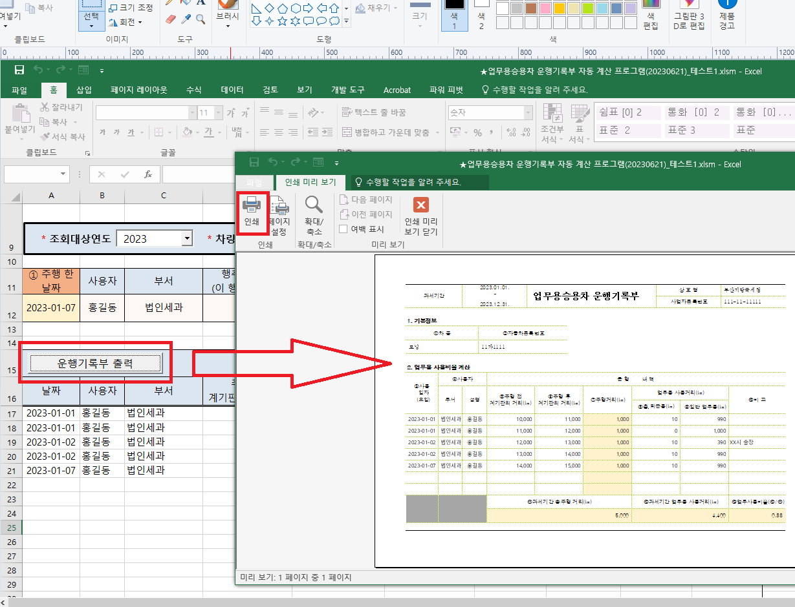
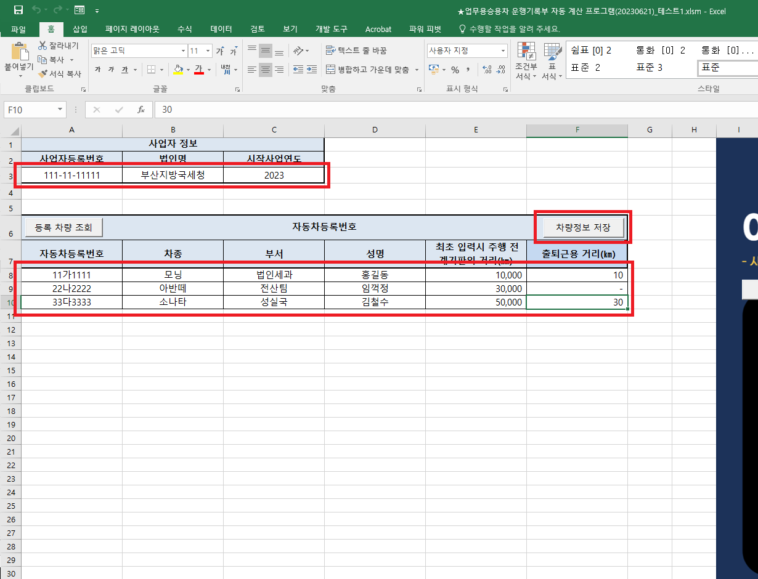

03 주행기록 처리
* 조회대상연도
* 차량등록번호

① 주행 한 날짜 | 사용자 | 부서 | 행추가 위치 (이 행번호 아래) | 주행 전 계기판의 거리(km) | ② 주행 후 계기판의 거리(㎞) | 주행거리

 |  |  |  | 총 주행거리 (km) | 0 | 업무 거리(km) | 0 | 업무사용 비율
운 행 기 록
날짜 | 사용자 | 부서 | 주행 전 계기판의 거리(㎞) | 주행 후 계기판의 거리(㎞) | 주행거리(㎞) | 출퇴근용(㎞) | 일반업무용(㎞) | 업무 외(㎞) | 비고 (운행내용)

06 업데이트 이력


Alpha Ver.1.0. (2023.07.02.)
부산지방국세청 성실납세지원국 법인2팀 기획 & 디자인
부산지방국세청 성실납세지원국 전산1팀 정전화 VBA 핵심기술 제작

